インストール
1 | PHPのインストール

 | 1 | ファイルのダウンロード

 | 2 | ダウンロードしたファイルを解凍する。

 |  | 解凍したフォルダー内のPHPバージョン番号のファイルをC直下に移動し、フォルダー名を
 |  | PHPに変更する。

 | 3 | 環境編集のPathに、C:\PHPを追加する。

 |  | ＊環境変数の設定は、ユーザではなく、システムで実行しないと、Apache経由でPHPを起動すると、
 |  | うまくPHPが起動できない場合がある。

2 | Apacheをインストールする

 | 1 | ファイルのダウンロード

 |  | https://www.apachelounge.com/download/
 |  | 上記から、OSのBitに合わせてApacheのZipファイルをダウンロードする。

 | 2 | ダウンロードしたファイルを解凍する。

 |  | 解凍したフォルダー内のApache24フォルダーをC直下に移動する。

 | 3 | Windowsのサービスに登録する場合は以下を実行する。

 |  | 1 | CMDを管理者権限で起動する。

 |  |  | >cd C:\Apache24
 |  |  | >httpd -k install

 |  | ※これでApacheMonitorやサービスの起動でApacheを起動できる。

 | 4 | Apache.confの変更

 |  | 1 | ポート番号 |  | Listen 81

 |  | 2 | デフォルトファイル |  |  |  | <IfModule dir_module>
 |  |  |  |  |  |  | DirectoryIndex index.html index.htm index.php
 |  |  |  |  |  |  | </IfModule>

 |  | ※とりあえずCakePHPには関係が薄い、Apacheの設定。
 |  | ※設定すると、Apacheの再起動が必要になる。

 | 5 | WebブラウザでApacheの起動を確認する。

 |  | http://localhost/

 |  | It works!!
 |  | と表示される。

3 | ApacheとPHPの連携

 | 1 | Apacheのドキュメントルートにphpの設定情報を確認するファイルを置く。

 |  | 〇phpinfo.phpファイル

 |  |  | <?php phpinfo(); ?>

 | 2 | WebブラウザでApacheとPHPの連携を確認する。

 |  | http://localhost/phpinfo.php

 |  | php.iniファイルの設定情報が表示される。

 | ※これが動かない場合は、httpd.confを確認する。

 |  | # ApacheとPHPの連携用のDLL
 |  | LoadModule php7_module "c:/php/php7apache2_4.dll"

 |  | # configure the path to php.ini
 |  | PHPIniDir "C:/php"

 |  | # これは不要かも。
 |  | AddHandler application/x-httpd-php .php

4 | CakePHPのインストール

 | CakePHPのインストールには、Composerを使うことが推奨されている。 Composerを使用すると、CakePHPの
 | ダウンロードとインストールを簡単に行うことができる。

 | Composerは、PHPのライブラリーの依存関係を管理するツールです。

 | あるライブラリをインストールする際、そのライブら入りを使うために別のライブラリが必要な場合がある。 それを
 | 手動で一つ一つ追っていくのは大変手間がかかる。 このようなばあに、Composerを利用すると、Composerが
 | コマンドひとつで、依存関係を解決し、必要なライブラリをまとめてインストールしてくれます。

 | 1 | ファイル（Setup.exe）のダウンロード

 |  | https://github.com/composer/windows-setup/releases/

 | 2 | インストール

 |  | 途中でPHPのインストールパスを指定する。

 | 3 | インストール後の確認

 |  | >composer -v

 |  | composerのバージョン番号が表示される。

 | ※Composerのインストール時に、PHPのOpenSSLモジュールが参照される。 そのため、
 | PHP.iniファイルのOPENSSLの設定を有効にする必要がある。

 | extension=php_openssl.dll

3 | CakePHP用のプロジェクトの作成（CakePHPのインストール）

 | >composer create-project --prefer-dist cakephp/app [プロジェクト名]

 | 例 | C:\Apache24\htdocs>composer create-project --prefer-dist cakephp/app CakeTest
 |  | Installing cakephp/app (3.5.0)
 |  | - Installing cakephp/app (3.5.0): Loading from cache
 |  | Created project in CakeTest
 |  | Loading composer repositories with package information
 |  | Updating dependencies (including require-dev)
 |  | Package operations: 39 installs, 0 updates, 0 removals
 |  | - Installing cakephp/plugin-installer (1.0.0): Downloading (100%)
 |  | - Installing aura/intl (3.0.0): Downloading (100%)
 |  | - Installing mobiledetect/mobiledetectlib (2.8.26): Downloading (100%)
 |  | - Installing psr/http-message (1.0.1): Downloading (100%)
 |  | - Installing zendframework/zend-diactoros (1.6.0): Downloading (100%)
 |  | - Installing psr/log (1.0.2): Downloading (100%)
 |  | - Installing cakephp/chronos (1.1.2): Downloading (100%)
 |  | - Installing cakephp/cakephp (3.5.3): Downloading (100%)
 |  | - Installing symfony/polyfill-mbstring (v1.5.0): Downloading (100%)
 |  | - Installing symfony/yaml (v3.3.10): Downloading (100%)
 |  | - Installing symfony/debug (v3.3.10): Downloading (100%)
 |  | - Installing symfony/console (v3.3.10): Downloading (100%)
 |  | - Installing symfony/filesystem (v3.3.10): Downloading (100%)
 |  | - Installing symfony/config (v3.3.10): Downloading (100%)
 |  | - Installing robmorgan/phinx (v0.8.1): Downloading (100%)
 |  | - Installing cakephp/migrations (1.7.1): Downloading (100%)
 |  | - Installing m1/env (2.1.0): Downloading (100%)
 |  | - Installing josegonzalez/dotenv (2.1.0): Downloading (100%)
 |  | - Installing jakub-onderka/php-console-color (0.1): Downloading (100%)
 |  | - Installing jakub-onderka/php-console-highlighter (v0.3.2): Downloading (100%)
 |  | - Installing dnoegel/php-xdg-base-dir (0.1): Downloading (100%)
 |  | - Installing nikic/php-parser (v3.1.1): Downloading (100%)
 |  | - Installing symfony/var-dumper (v3.3.10): Downloading (100%)
 |  | - Installing psy/psysh (v0.8.11): Downloading (100%)
 |  | - Installing jdorn/sql-formatter (v1.2.17): Downloading (100%)
 |  | - Installing symfony/process (v3.3.10): Downloading (100%)
 |  | - Installing symfony/finder (v3.3.10): Downloading (100%)
 |  | - Installing seld/phar-utils (1.0.1): Downloading (100%)
 |  | - Installing seld/jsonlint (1.6.1): Downloading (100%)
 |  | - Installing seld/cli-prompt (1.0.3): Downloading (100%)
 |  | - Installing justinrainbow/json-schema (5.2.4): Downloading (100%)
 |  | - Installing composer/spdx-licenses (1.1.6): Downloading (100%)
 |  | - Installing composer/semver (1.4.2): Downloading (100%)
 |  | - Installing composer/ca-bundle (1.0.8): Downloading (100%)
 |  | - Installing composer/composer (1.5.2): Downloading (100%)
 |  | - Installing cakephp/debug_kit (3.11.1): Downloading (100%)
 |  | - Installing cakephp/bake (1.4.2): Downloading (100%)
 |  | - Installing squizlabs/php_codesniffer (3.1.0): Downloading (100%)
 |  | - Installing cakephp/cakephp-codesniffer (3.0.1): Downloading (100%)
 |  | cakephp/app suggests installing markstory/asset_compress (An asset compression plugin which provides file concatenation and a flexible filter system for preprocessing and minification.)
 |  | cakephp/app suggests installing dereuromark/cakephp-ide-helper (After baking your code, this keeps your annotations in sync with the code evolving from there on for maximum IDE and PHPStan compatibility.)
 |  | cakephp/app suggests installing phpunit/phpunit (Allows automated tests to be run without system-wide install.)
 |  | cakephp/cakephp suggests installing lib-ICU (The intl PHP library, to use Text::transliterate() or Text::slug())
 |  | symfony/console suggests installing symfony/event-dispatcher ()
 |  | m1/env suggests installing m1/vars (For loading of configs)
 |  | symfony/var-dumper suggests installing ext-symfony_debug ()
 |  | psy/psysh suggests installing ext-pcntl (Enabling the PCNTL extension makes PsySH a lot happier :))
 |  | psy/psysh suggests installing ext-posix (If you have PCNTL, you'll want the POSIX extension as well.)
 |  | psy/psysh suggests installing ext-pdo-sqlite (The doc command requires SQLite to work.)
 |  | psy/psysh suggests installing hoa/console (A pure PHP readline implementation. You'll want this if your PHP install doesn't already support readline or libedit.)
 |  | cakephp/debug_kit suggests installing ext-sqlite (DebugKit needs to store panel data in a database. SQLite is simple and easy to use.)
 |  | Writing lock file
 |  | Generating autoload files
 |  | > Cake\Composer\Installer\PluginInstaller::postAutoloadDump
 |  | > App\Console\Installer::postInstall
 |  | Created `config/app.php` file
 |  | Set Folder Permissions ? (Default to Y) [Y,n]?
 |  | Updated Security.salt value in config/app.php

4 | HTMLで確認

 | ブラウザから確認する。

 |  | http://localhost/CakeTest/

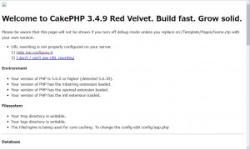

 | 上記エラーの理由

 | 1 | リダイレクトの設定

 |  | http://localhost/CakeTest/index.php

 |  | にアクセスすると、実際はwebroot/index.phpを読み込んでいるだけである。

 |  | require 'webroot' . DIRECTORY_SEPARATOR . 'index.php';

 |  | css、jsファイルなどもwebrootにある。 そのためHTML上でのパスの指定と実際のフォルダー構成の
 |  | 対応関係がうまくいかず、CSSやJavaScriptがうまく参照できないため上記のページが表示される。

 |  | そのために以下の設定が必要になる。

 |  | ※httpd.confの修正
 |  | LoadModule rewrite_module modules/mod_rewrite.so |  |  |  |  |  |  |  |  |  | モジュールを有効にする。

 |  | ※CakeTest\.httpaccess |  |  |  | このディレクトリ配下の設定を行う。
 |  | <IfModule mod_rewrite.c>
 |  | RewriteEngine on |  |  |  |  |  |  |  |  |  | ① | mod_rewrite機能を有効にする。
 |  | RewriteRule ^$ webroot/ [L] |  |  |  |  |  |  |  |  |  | ② | rewriteのルールを記述
 |  | RewriteRule (.*) webroot/$1 [L]
 |  | </IfModule>

 |  | 参考 |  | RewriteEngine |  | mod_rewriteを動作させるかさせないかを設定する。
 |  |  |  | RewriteBase |  | 基本となるディレクトリを記述する。
 |  |  |  | RewriteCond |  | rewriteするにあたっての条件を記述
 |  |  |  | RewriteRule |  | rewriteのルールを記述。
 |  |  |  | RewriteLogLevel |  | rewriteにおけるログの出力レベルを設定する。
 |  |  |  | RewriteLog |  | ログの出力先を指定する。

 |  |  |  | RewriteRule 条件パターン 置換文字列 [フラグ]

 |  |  |  | 条件パターン |  | ^$ |  | 空
 |  |  |  |  |  | (.*) |  | 任意の1文字以上

 |  |  |  | 置換文字 |  | リダイレクト先 $1などで１番目にマッチした文字を指定することもできる。

 |  |  |  | フラグ |  | L |  | マッチすると以降のルールを適用しない。

 |  | mod_rewriteとはapacheの機能の一つでURLのリダイレクトや書き換えが出来ます。

 |  | apacheの設定ファイルhttpd.confに記述するか、適応させたいディレクトリに.htaccessを設置して
 |  | そこにルールを記述知ることで動作させることができます。

 | 2 | .httpaccessファイルの有効化

 |  | .httpaccessファイルを利用するために、httpd.confで.httpaccessファイルを有効化する必要がある。

 |  | <Directory "c:/Apache24/htdocs">
 |  | AllowOverride All |  |  |  |  |  |  | None | .httpaccessで設定を不可能にする。
 |  | </Directory> |  |  |  |  |  |  | All | .httpaccessで設定可能なものは全て設定可能にする。

 | ※全てうまくいくと、以下のような画面が表示される。
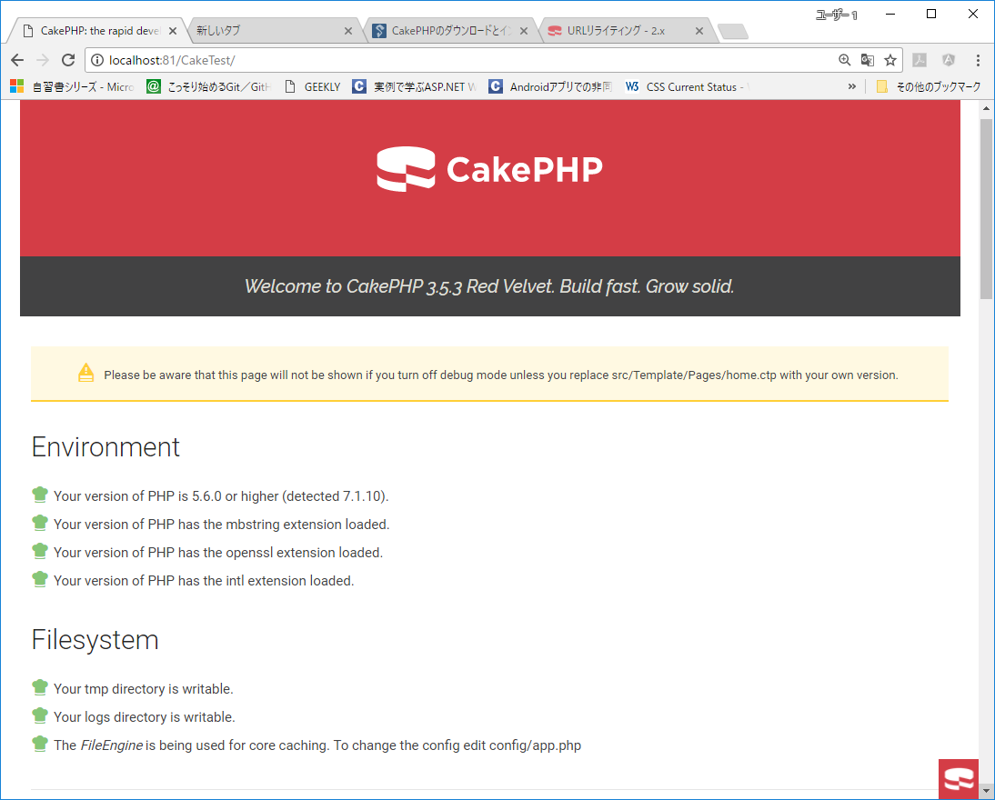

5 | CakePHPへ機能の追加

 | 1 | コントローラの追加

 |  | C:\Apache24\htdocs\CakeTest\src\Controller

 |  | 〇HelloController.phpファイル

 |  | <?php
 |  | namespace App\Controller;

 |  | class HelloController extends AppController { |  |  |  |  |  |  |  |  | AppControllerを継承するHelloControllerを作成する。
 |  | public function index() { |  |  |  |  |  |  |  |  | indexアクションを追加する。
 |  | }
 |  | } |  |  |  |  |  |  |  |  | これで、http://localhost/CakeTest/hello
 |  |  |  |  |  |  |  |  |  |  | で、デフォルトアクションであるindex()が呼び出される。

 | 2 | ビューを作成します。

 |  | C:\Apache24\htdocs\CakeTest\src\Template\Hello

 |  | 〇index.ctpファイル |  |  |  |  |  |  |  |  | HelloControllerのindexアクションが実行されると、
 |  |  |  |  |  |  |  |  |  |  | レイアウトが読み込まれ、ビューのテンプレートであるindex.ctpが読み込まれる。
 |  | Hello Cake!! |  |  |  |  |  |  |  |  | レイアウトがない場合は、C:\Apache24\htdocs\CakeTest\src\Template\Layout
 |  |  |  |  |  |  |  |  |  |  | にあるdefault.ctpのレイアウトが呼ばれる。
 | 3 | ブラウザで確認

 |  | http://localhpst/CakeTest/hello にアクセスすると、
 |  | Hello Cakeと表示される。

 | 参考 |  | default.ctp

 |  | <?php $cakeDescription = 'CakePHP: the rapid development php framework'; ?> <!DOCTYPE html> <html> <head> <?= $this->Html->charset() ?> <meta name="viewport" content="width=device-width, initial-scale=1.0"> <title> <?= $cakeDescription ?>: <?= $this->fetch('title') ?> </title> <?= $this->Html->meta('icon') ?> <?= $this->Html->css('base.css') ?> <?= $this->Html->css('cake.css') ?> <?= $this->fetch('meta') ?> <?= $this->fetch('css') ?> <?= $this->fetch('script') ?> </head> <body> <nav class="top-bar expanded" data-topbar role="navigation"> <ul class="title-area large-3 medium-4 columns"> <li class="name"> <h1><a href=""><?= $this->fetch('title') ?></a></h1> </li> </ul> <div class="top-bar-section"> <ul class="right"> <li><a target="_blank" href="https://book.cakephp.org/3.0/">Documentation</a></li> <li><a target="_blank" href="https://api.cakephp.org/3.0/">API</a></li> </ul> </div> </nav> <?= $this->Flash->render() ?> <div class="container clearfix"> <?= $this->fetch('content') ?> </div> <footer> </footer> </body> </html>

 |  |  |  |  |  |  |  |  |  |  |  |  |  | →この部分にindex.ctpの内容が取り込まれる。

